Sheet1
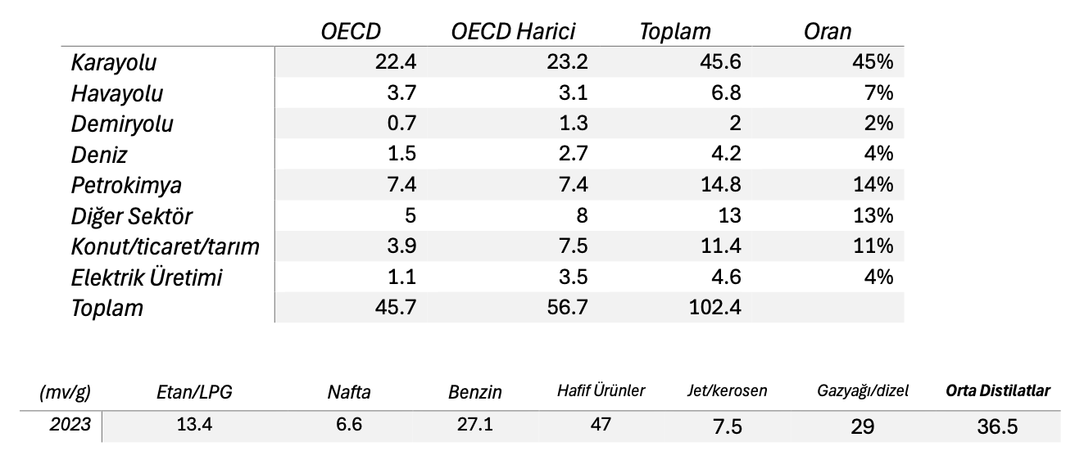
 | Karayolu | Havayolu | Demiryolu | Deniz | Petrokimya | Diğer Sektör | Konut/ticaret/tarım | Elektrik Üretimi
OECD | 22.4 | 3.7 | 0.7 | 1.5 | 7.4 | 5 | 3.9 | 0
OECD Harici | 23.2 | 3.1 | 1.3 | 2.7 | 7.4 | 8 | 7.5 | 3.5
Toplam | 45.6 | 6.8 | 2 | 4.2 | 14.8 | 13 | 11.4 | 3.5 | 101.3

 |  | OECD | OECD Harici | Toplam | Oran
 | Karayolu | 22.4 | 23.2 | 45.6 | 45%
 | Havayolu | 3.7 | 3.1 | 6.8 | 7%
 | Demiryolu | 0.7 | 1.3 | 2 | 2%
 | Deniz | 1.5 | 2.7 | 4.2 | 4%
 | Petrokimya | 7.4 | 7.4 | 14.8 | 14%
 | Diğer Sektör | 5 | 8 | 13 | 13%
 | Konut/ticaret/tarım | 3.9 | 7.5 | 11.4 | 11%
 | Elektrik Üretimi | 1.1 | 3.5 | 4.6 | 4%
 | Toplam | 45.7 | 56.7 | 102.4

 | 2023
Etan/LPG | 13.4 |  | (mv/g) | Etan/LPG | Nafta | Benzin | Hafif Ürünler | Jet/kerosen | Gazyağı/dizel | Orta Distilatlar
Nafta | 6.6 |  | 2023 | 13.4 | 6.6 | 27.1 | 47 | 7.5 | 29 | 36.5
Benzin | 27.1
Hafif Ürünler | 47 | 47.1
Jet/kerosen | 7.5
Gazyağı/dizel | 29
Orta Distilatlar | 36.5
Residual yakıt | 6.8
Diğer Ürünler | 11.8
Ağır Ürünler | 18.7
Dünya | 102.2

